Modelo de dominio
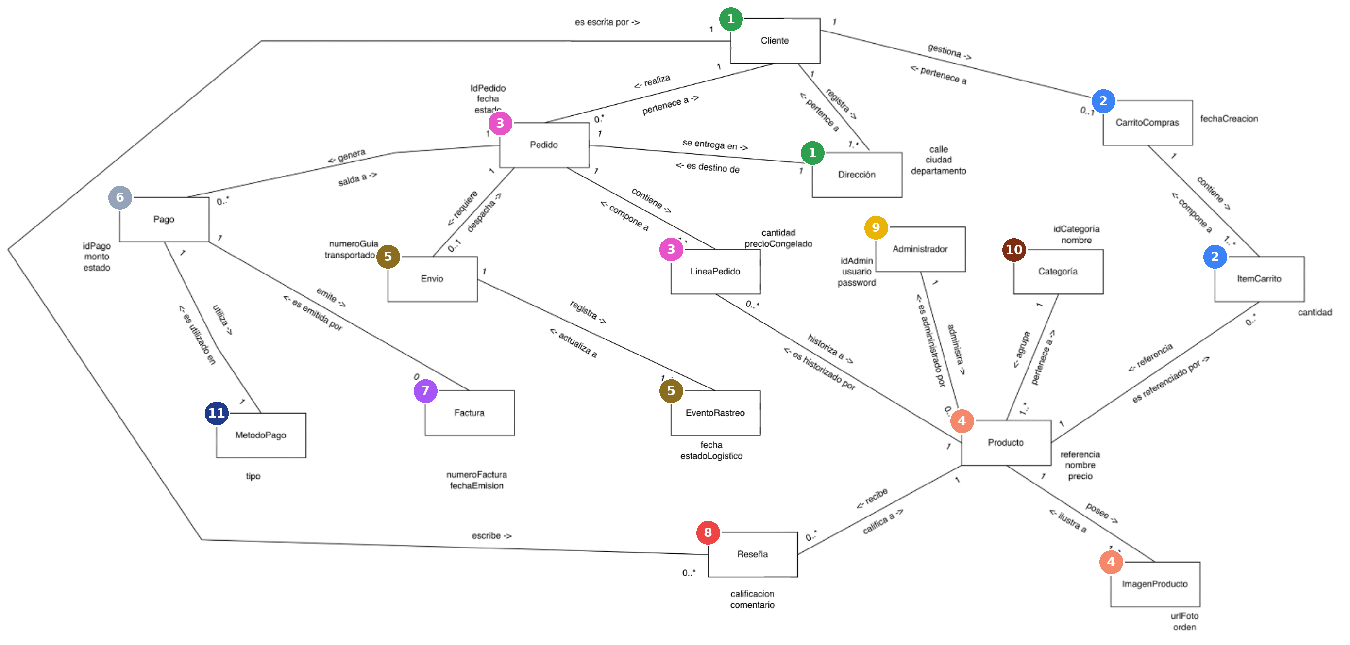
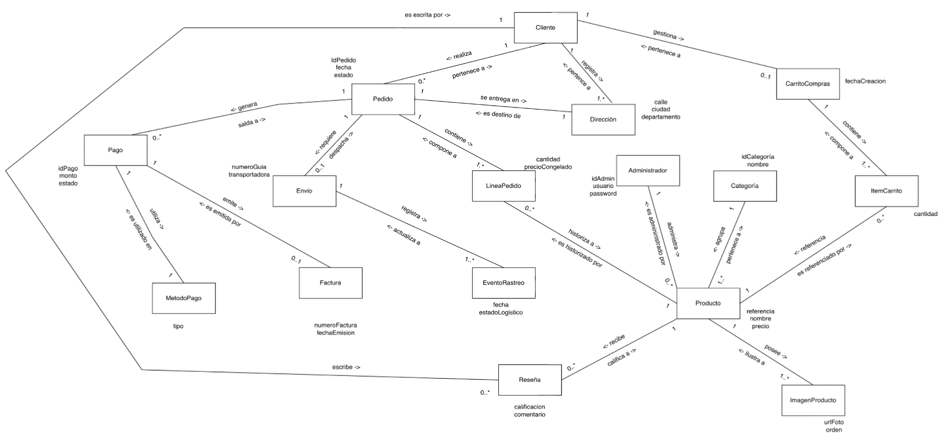
Ir al listado de objetos de dominio >>

Modelo de dominio anémico
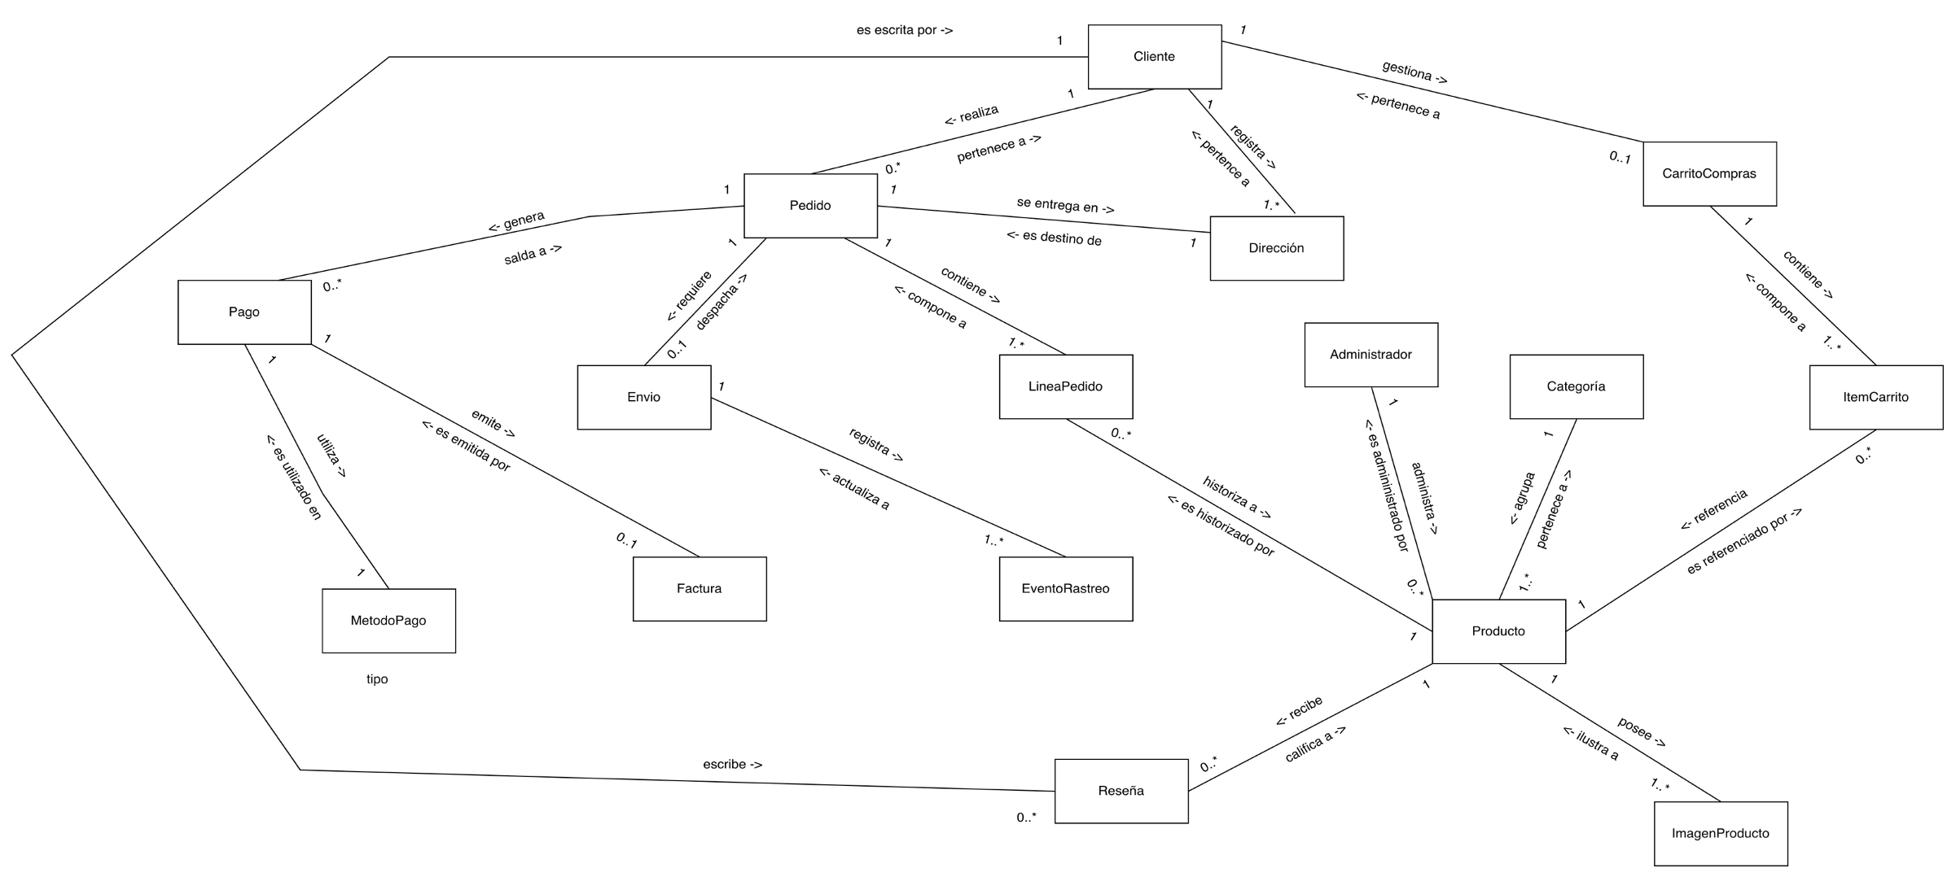
Ir al listado de objetos de dominio >>

